MUB ABS Anleitung
Mehrperspektivische Unterrichtsbeobachtung
Vorlage für selbsterstelle Fragestellungen

Vorbereitung der Mehrperspektivischen Unterrichtsbeobachtung

Dieses Dokument ist für den Ausdruck auf DIN A4 optimiert.

1. Klären Sie für Ihre Schule die zu verwendenden Merkmale.
(Hilfestellung können die Merkmalsbögen aus der Fokusevaluation Niedersachsen sein.)
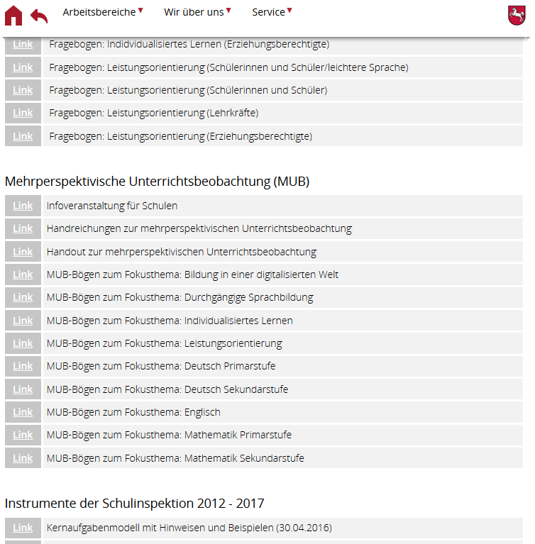

Wichtig hierbei ist, dass Sie zu jedem Merkmal für die Beobachter/Lehrkräfte Selbsteinschätzung ein entsprechendes Merkmal für die Lerngruppen wählen! Die Excel-Datei ist für 25 Merkmale ausgelegt!

2. Tragen Sie die Merkmale unter dem Tabellenblatt "Merkmale eintragen" ein.
Merkmale eintragen

Neben den beiden Spalten "Merkmale für die Lehrkräfte" und "Merkmale für SuS" erscheint ein Zusammenfassung der gegenübergestellten Merkmale.

Beobachtungs- und Befragungsbogen drucken

Um die Fragebögen für die Klassen auszudrucken gehen sie auf das Tabellenblatt "Schülerfragebogen drucken".
Schülerfragebogen drucken

Der Bogen enthält die von Ihnen eingegebenen Schülermerkmale. Sollten sie keine 25 Merkmale eingetragenhaben werden die Zeilen leer gelassen.

Um den Beobachtungsbogen für die Lehrkräfte zu drucken gehen Sie auf das Tabellenblatt "Lehrkräftebogen drucken"
Lehrkräftebogen drucken
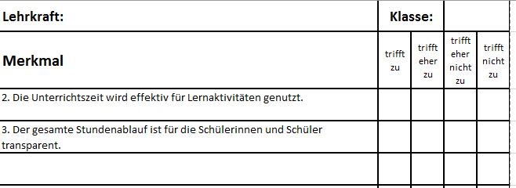

Der Bogen enthält die von Ihnen eingegebenen Lehrermerkmale. Sollten sie keine 25 Merkmale eingetragenhaben werden die Zeilen leer gelassen.

Ergebnisse der mehrperspektivischen Unterrichtsbeobachtung eintragen

1. Unter Selbstreflexion LK ist die Selbsteinschätzung der Lehrkraft einzutragen.
2. Unter Beobachter/in sind die Einschätzungen der beobachtenden Lehrkraft einzutragen.
3. Die Ergebnisbögen der Schülerinnen und Schüler sind unter SuS 1 bis SuS 35 einzutragen.

Für die Eingabe gilt folgende Kodierung:
4 = trifft zu
3 = trifft eher zu
2 = trifft eher nicht zu
1 = trifft nicht zu

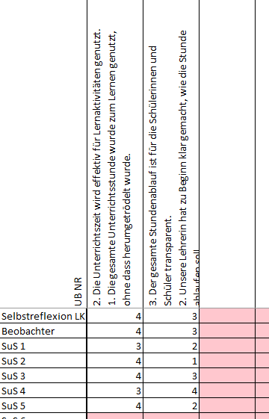

Sollten an der mehrperspektivischen Unterrichtsbeobachtung Beteiligte ein Merkmal nicht ankreuzen, ist das Feld leer zu lassen. Im oberen Bereich sind die jeweils zugeordneten Fragen sichtbar.

Auswertung für das Gespräch mit der Lerngruppe

Neben der Vergleichsauswertung für die Lerngruppe "Vergleichsauswertung Lerngruppe", die einen Profillinienvergleich darstellt, gibt es noch die Auswertung "Auswertung Lerngruppe Gespräch". Diese Auswertung beinhaltet lediglich die Schülermerkmale und das Befragungsergebnis in Form einer Strichliste.
Vergleichsauswertung Lerngruppe
Auswertung Lerngruppe Gespräch

Vergleichsauswertung Balken LK
 | Selbstreflexion LK | Beobachter | Ergebnis SuS
 | 0 | 0 | 0.0
 | 0 | 0 | 0.0
 | 0 | 0 | 0.0
 | 0 | 0 | 0.0
 | 0 | 0 | 0.0
 | 0 | 0 | 0.0
 | 0 | 0 | 0.0
 | 0 | 0 | 0.0
 | 0 | 0 | 0.0
 | 0 | 0 | 0.0
 | 0 | 0 | 0.0
 | 0 | 0 | 0.0
 | 0 | 0 | 0.0
 | 0 | 0 | 0.0
 | 0 | 0 | 0.0
 | 0 | 0 | 0.0
 | 0 | 0 | 0.0
 | 0 | 0 | 0.0
 | 0 | 0 | 0.0
 | 0 | 0 | 0.0
 | 0 | 0 | 0.0
 | 0 | 0 | 0.0
 | 0 | 0 | 0.0
 | 0 | 0 | 0.0
 | 0 | 0 | 0.0
25 | 24 | 23 | 22 | 21 | 20 | 19 | 18 | 17 | 16 | 15 | 14 | 13 | 12 | 11 | 10 | 9 | 8 | 7 | 6 | 5 | 4 | 3 | 2 | 1
 | Merkmal | LK | BE | SuS | trifft nicht zu |  |  |  |  | trifft eher nicht zu |  |  |  |  |  | trifft eher zu |  |  |  |  |  | trifft zu |  |  |  | Häufigkeitsverteilung Schülerinnen und Schüler
 |  | #N/A | #N/A | #N/A |  |  |  |  |  |  |  |  |  |  |  |  |  |  |  |  |  |  |  |  |  | 1. | 2. | 3. | 4. | 5. | 6. | 7. | 8. | 9. | 10. | 11. | 12. | 13. | 14. | 15. | 16. | 17. | 18. | 19. | 20. | 21. | 22. | 23. | 24. | 25.
 |  | #N/A | #N/A | #N/A |  |  |  |  |  |  |  |  |  |  |  |  |  |  |  |  |  |  |  |  | trifft zu | 0 | 0 | 0 | 0 | 0 | 0 | 0 | 0 | 0 | 0 | 0 | 0 | 0 | 0 | 0 | 0 | 0 | 0 | 0 | 0 | 0 | 0 | 0 | 0 | 0
 |  | #N/A | #N/A | #N/A |  |  |  |  |  |  |  |  |  |  |  |  |  |  |  |  |  |  |  |  | trifft eher zu | 0 | 0 | 0 | 0 | 0 | 0 | 0 | 0 | 0 | 0 | 0 | 0 | 0 | 0 | 0 | 0 | 0 | 0 | 0 | 0 | 0 | 0 | 0 | 0 | 0
 |  | #N/A | #N/A | #N/A |  |  |  |  |  |  |  |  |  |  |  |  |  |  |  |  |  |  |  |  | trifft eher nicht zu | 0 | 0 | 0 | 0 | 0 | 0 | 0 | 0 | 0 | 0 | 0 | 0 | 0 | 0 | 0 | 0 | 0 | 0 | 0 | 0 | 0 | 0 | 0 | 0 | 0
 |  | #N/A | #N/A | #N/A |  |  |  |  |  |  |  |  |  |  |  |  |  |  |  |  |  |  |  |  | trifft nicht zu | 0 | 0 | 0 | 0 | 0 | 0 | 0 | 0 | 0 | 0 | 0 | 0 | 0 | 0 | 0 | 0 | 0 | 0 | 0 | 0 | 0 | 0 | 0 | 0 | 0
 |  | #N/A | #N/A | #N/A |  |  |  |  |  |  |  |  |  |  |  |  |  |  |  |  |  |  |  |  | n= | 0 | 0 | 0 | 0 | 0 | 0 | 0 | 0 | 0 | 0 | 0 | 0 | 0 | 0 | 0 | 0 | 0 | 0 | 0 | 0 | 0 | 0 | 0 | 0 | 0
Häufigkeitsverteilung Schülerinnen und Schüler
 |  | #N/A | #N/A | #N/A
 |  | #N/A | #N/A | #N/A
 |  | #N/A | #N/A | #N/A
 |  | #N/A | #N/A | #N/A
 |  | #N/A | #N/A | #N/A
 |  | #N/A | #N/A | #N/A
 |  | #N/A | #N/A | #N/A
 |  | #N/A | #N/A | #N/A
 |  | #N/A | #N/A | #N/A
 |  | #N/A | #N/A | #N/A
 |  | #N/A | #N/A | #N/A
 |  | #N/A | #N/A | #N/A
 |  | #N/A | #N/A | #N/A
 |  | #N/A | #N/A | #N/A
 |  | #N/A | #N/A | #N/A
 |  | #N/A | #N/A | #N/A
 |  | #N/A | #N/A | #N/A
 |  | #N/A | #N/A | #N/A
 |  | #N/A | #N/A | #N/A
 |  |  |  |  |  | Lehrkraft |  |  |  |  |  | Beobachter |  |  |  |  |  | Schülerinnen und Schüler

Vergleichsauswertung Lehrkräfte
25 | 24 | 23 | 22 | 21 | 20 | 19 | 18 | 17 | 16 | 15 | 14 | 13 | 12 | 11 | 10 | 9 | 8 | 7 | 6 | 5 | 4 | 3 | 2 | 1
 | Merkmal | LK | BE | SuS | trifft nicht zu |  |  |  |  | trifft eher nicht zu |  |  |  |  |  | trifft eher zu |  |  |  |  |  | trifft zu |  |  |  | Häufigkeitsverteilung Schülerinnen und Schüler
 |  | #N/A | #N/A | #N/A |  |  |  |  |  |  |  |  |  |  |  |  |  |  |  |  |  |  |  |  |  | 1. | 2. | 3. | 4. | 5. | 6. | 7. | 8. | 9. | 10. | 11. | 12. | 13. | 14. | 15. | 16. | 17. | 18. | 19. | 20. | 21. | 22. | 23. | 24. | 25.
 |  | #N/A | #N/A | #N/A |  |  |  |  |  |  |  |  |  |  |  |  |  |  |  |  |  |  |  |  | trifft zu | 0 | 0 | 0 | 0 | 0 | 0 | 0 | 0 | 0 | 0 | 0 | 0 | 0 | 0 | 0 | 0 | 0 | 0 | 0 | 0 | 0 | 0 | 0 | 0 | 0
 |  | #N/A | #N/A | #N/A |  |  |  |  |  |  |  |  |  |  |  |  |  |  |  |  |  |  |  |  | trifft eher zu | 0 | 0 | 0 | 0 | 0 | 0 | 0 | 0 | 0 | 0 | 0 | 0 | 0 | 0 | 0 | 0 | 0 | 0 | 0 | 0 | 0 | 0 | 0 | 0 | 0
 |  | #N/A | #N/A | #N/A |  |  |  |  |  |  |  |  |  |  |  |  |  |  |  |  |  |  |  |  | trifft eher nicht zu | 0 | 0 | 0 | 0 | 0 | 0 | 0 | 0 | 0 | 0 | 0 | 0 | 0 | 0 | 0 | 0 | 0 | 0 | 0 | 0 | 0 | 0 | 0 | 0 | 0
 |  | #N/A | #N/A | #N/A |  |  |  |  |  |  |  |  |  |  |  |  |  |  |  |  |  |  |  |  | trifft nicht zu | 0 | 0 | 0 | 0 | 0 | 0 | 0 | 0 | 0 | 0 | 0 | 0 | 0 | 0 | 0 | 0 | 0 | 0 | 0 | 0 | 0 | 0 | 0 | 0 | 0
 |  | #N/A | #N/A | #N/A |  |  |  |  |  |  |  |  |  |  |  |  |  |  |  |  |  |  |  |  | n= | 0 | 0 | 0 | 0 | 0 | 0 | 0 | 0 | 0 | 0 | 0 | 0 | 0 | 0 | 0 | 0 | 0 | 0 | 0 | 0 | 0 | 0 | 0 | 0 | 0
Häufigkeitsverteilung Schülerinnen und Schüler
 |  | #N/A | #N/A | #N/A
 |  | #N/A | #N/A | #N/A
 |  | #N/A | #N/A | #N/A
 |  | #N/A | #N/A | #N/A
 |  | #N/A | #N/A | #N/A
 |  | #N/A | #N/A | #N/A
 |  | #N/A | #N/A | #N/A
 |  | #N/A | #N/A | #N/A
 |  | #N/A | #N/A | #N/A
 |  | #N/A | #N/A | #N/A
 |  | #N/A | #N/A | #N/A
 |  | #N/A | #N/A | #N/A
 |  | #N/A | #N/A | #N/A
 |  | #N/A | #N/A | #N/A
 |  | #N/A | #N/A | #N/A
 |  | #N/A | #N/A | #N/A
 |  | #N/A | #N/A | #N/A
 |  | #N/A | #N/A | #N/A
 |  | #N/A | #N/A | #N/A
 |  |  |  |  |  | Lehrkraft |  |  |  |  |  | Beobachter |  |  |  |  |  | Schülerinnen und Schüler

Vergleichsauswertung Balken SuS
 | Selbstreflexion LK | Beobachter | Ergebnis SuS
 | 0 | 0 | 0.0
 | 0 | 0 | 0.0
 | 0 | 0 | 0.0
 | 0 | 0 | 0.0
 | 0 | 0 | 0.0
 | 0 | 0 | 0.0
 | 0 | 0 | 0.0
 | 0 | 0 | 0.0
 | 0 | 0 | 0.0
 | 0 | 0 | 0.0
 | 0 | 0 | 0.0
 | 0 | 0 | 0.0
 | 0 | 0 | 0.0
 | 0 | 0 | 0.0
 | 0 | 0 | 0.0
 | 0 | 0 | 0.0
 | 0 | 0 | 0.0
 | 0 | 0 | 0.0
 | 0 | 0 | 0.0
 | 0 | 0 | 0.0
 | 0 | 0 | 0.0
 | 0 | 0 | 0.0
 | 0 | 0 | 0.0
 | 0 | 0 | 0.0
 | 0 | 0 | 0.0
25 | 24 | 23 | 22 | 21 | 20 | 19 | 18 | 17 | 16 | 15 | 14 | 13 | 12 | 11 | 10 | 9 | 8 | 7 | 6 | 5 | 4 | 3 | 2 | 1
 | Merkmal | LK | BE | SuS | trifft nicht zu |  |  |  |  | trifft eher nicht zu |  |  |  |  |  | trifft eher zu |  |  |  |  |  | trifft zu |  |  |  | Häufigkeitsverteilung Schülerinnen und Schüler
 | 0 | #N/A | #N/A | #N/A |  |  |  |  |  |  |  |  |  |  |  |  |  |  |  |  |  |  |  |  |  | 1. | 2. | 3. | 4. | 5. | 6. | 7. | 8. | 9. | 10. | 11. | 12. | 13. | 14. | 15. | 16. | 17. | 18. | 19. | 20. | 21. | 22. | 23. | 24. | 25.
 | 0 | #N/A | #N/A | #N/A |  |  |  |  |  |  |  |  |  |  |  |  |  |  |  |  |  |  |  |  | trifft zu | 0 | 0 | 0 | 0 | 0 | 0 | 0 | 0 | 0 | 0 | 0 | 0 | 0 | 0 | 0 | 0 | 0 | 0 | 0 | 0 | 0 | 0 | 0 | 0 | 0
 | 0 | #N/A | #N/A | #N/A |  |  |  |  |  |  |  |  |  |  |  |  |  |  |  |  |  |  |  |  | trifft eher zu | 0 | 0 | 0 | 0 | 0 | 0 | 0 | 0 | 0 | 0 | 0 | 0 | 0 | 0 | 0 | 0 | 0 | 0 | 0 | 0 | 0 | 0 | 0 | 0 | 0
 | 0 | #N/A | #N/A | #N/A |  |  |  |  |  |  |  |  |  |  |  |  |  |  |  |  |  |  |  |  | trifft eher nicht zu | 0 | 0 | 0 | 0 | 0 | 0 | 0 | 0 | 0 | 0 | 0 | 0 | 0 | 0 | 0 | 0 | 0 | 0 | 0 | 0 | 0 | 0 | 0 | 0 | 0
 | 0 | #N/A | #N/A | #N/A |  |  |  |  |  |  |  |  |  |  |  |  |  |  |  |  |  |  |  |  | trifft nicht zu | 0 | 0 | 0 | 0 | 0 | 0 | 0 | 0 | 0 | 0 | 0 | 0 | 0 | 0 | 0 | 0 | 0 | 0 | 0 | 0 | 0 | 0 | 0 | 0 | 0
 | 0 | #N/A | #N/A | #N/A |  |  |  |  |  |  |  |  |  |  |  |  |  |  |  |  |  |  |  |  | n= | 0 | 0 | 0 | 0 | 0 | 0 | 0 | 0 | 0 | 0 | 0 | 0 | 0 | 0 | 0 | 0 | 0 | 0 | 0 | 0 | 0 | 0 | 0 | 0 | 0
Häufigkeitsverteilung Schülerinnen und Schüler
 | 0 | #N/A | #N/A | #N/A
 | 0 | #N/A | #N/A | #N/A
 | 0 | #N/A | #N/A | #N/A
 | 0 | #N/A | #N/A | #N/A
 | 0 | #N/A | #N/A | #N/A
 | 0 | #N/A | #N/A | #N/A
 | 0 | #N/A | #N/A | #N/A
 | 0 | #N/A | #N/A | #N/A
 | 0 | #N/A | #N/A | #N/A
 | 0 | #N/A | #N/A | #N/A
 | 0 | #N/A | #N/A | #N/A
 | 0 | #N/A | #N/A | #N/A
 | 0 | #N/A | #N/A | #N/A
 | 0 | #N/A | #N/A | #N/A
 | 0 | #N/A | #N/A | #N/A
 | 0 | #N/A | #N/A | #N/A
 | 0 | #N/A | #N/A | #N/A
 | 0 | #N/A | #N/A | #N/A
 | 0 | #N/A | #N/A | #N/A
 |  |  |  |  |  | Lehrkraft |  |  |  |  |  | Beobachter |  |  |  |  |  | Schülerinnen und Schüler

Vergleichsauswertung Lerngruppe
25 | 24 | 23 | 22 | 21 | 20 | 19 | 18 | 17 | 16 | 15 | 14 | 13 | 12 | 11 | 10 | 9 | 8 | 7 | 6 | 5 | 4 | 3 | 2 | 1
 | Merkmal | LK | BE | SuS | trifft nicht zu |  |  |  |  | trifft eher nicht zu |  |  |  |  |  | trifft eher zu |  |  |  |  |  | trifft zu |  |  |  | Häufigkeitsverteilung Schülerinnen und Schüler
 |  | #N/A | #N/A | #N/A |  |  |  |  |  |  |  |  |  |  |  |  |  |  |  |  |  |  |  |  |  | 1. | 2. | 3. | 4. | 5. | 6. | 7. | 8. | 9. | 10. | 11. | 12. | 13. | 14. | 15. | 16. | 17. | 18. | 19. | 20. | 21. | 22. | 23. | 24. | 25.
 |  | #N/A | #N/A | #N/A |  |  |  |  |  |  |  |  |  |  |  |  |  |  |  |  |  |  |  |  | trifft zu | 0 | 0 | 0 | 0 | 0 | 0 | 0 | 0 | 0 | 0 | 0 | 0 | 0 | 0 | 0 | 0 | 0 | 0 | 0 | 0 | 0 | 0 | 0 | 0 | 0
 |  | #N/A | #N/A | #N/A |  |  |  |  |  |  |  |  |  |  |  |  |  |  |  |  |  |  |  |  | trifft eher zu | 0 | 0 | 0 | 0 | 0 | 0 | 0 | 0 | 0 | 0 | 0 | 0 | 0 | 0 | 0 | 0 | 0 | 0 | 0 | 0 | 0 | 0 | 0 | 0 | 0
 |  | #N/A | #N/A | #N/A |  |  |  |  |  |  |  |  |  |  |  |  |  |  |  |  |  |  |  |  | trifft eher nicht zu | 0 | 0 | 0 | 0 | 0 | 0 | 0 | 0 | 0 | 0 | 0 | 0 | 0 | 0 | 0 | 0 | 0 | 0 | 0 | 0 | 0 | 0 | 0 | 0 | 0
 |  | #N/A | #N/A | #N/A |  |  |  |  |  |  |  |  |  |  |  |  |  |  |  |  |  |  |  |  | trifft nicht zu | 0 | 0 | 0 | 0 | 0 | 0 | 0 | 0 | 0 | 0 | 0 | 0 | 0 | 0 | 0 | 0 | 0 | 0 | 0 | 0 | 0 | 0 | 0 | 0 | 0
 |  | #N/A | #N/A | #N/A |  |  |  |  |  |  |  |  |  |  |  |  |  |  |  |  |  |  |  |  | n= | 0 | 0 | 0 | 0 | 0 | 0 | 0 | 0 | 0 | 0 | 0 | 0 | 0 | 0 | 0 | 0 | 0 | 0 | 0 | 0 | 0 | 0 | 0 | 0 | 0
Häufigkeitsverteilung Schülerinnen und Schüler
 |  | #N/A | #N/A | #N/A
 |  | #N/A | #N/A | #N/A
 |  | #N/A | #N/A | #N/A
 |  | #N/A | #N/A | #N/A
 |  | #N/A | #N/A | #N/A
 |  | #N/A | #N/A | #N/A
 |  | #N/A | #N/A | #N/A
 |  | #N/A | #N/A | #N/A
 |  | #N/A | #N/A | #N/A
 |  | #N/A | #N/A | #N/A
 |  | #N/A | #N/A | #N/A
 |  | #N/A | #N/A | #N/A
 |  | #N/A | #N/A | #N/A
 |  | #N/A | #N/A | #N/A
 |  | #N/A | #N/A | #N/A
 |  | #N/A | #N/A | #N/A
 |  | #N/A | #N/A | #N/A
 |  | #N/A | #N/A | #N/A
 |  | #N/A | #N/A | #N/A
 |  |  |  |  |  | Lehrkraft |  |  |  |  |  | Beobachter |  |  |  |  |  | Schülerinnen und Schüler

